Regras
Ideia do Projeto BMax: A Revenda geralmente possui mais de uma opção de máquina de solda industrial para oferecer ao cliente. Nós, como empresa, acabamos ficando para trás em diversas ocasiõs que eles poderiam trabalhar a nossa marca devido a isso. A partir de agora, vamos trabalhar nossas vendas industriais dos leads que chegam até nós, venda direta, sem esforço primário da revenda, e, assim que ocorrer a negociação até a venda, informaremos no portal essa trajetória e quando a venda for finalizada, a revenda receberá cashback para resgatar ou trocar por máquinas (de todo o portfólio)

 | Lead gerado por: | QTD:
CLUSTER ROBÔ | BOXER | n/a | V1, VT1 ou VT2 | 1,2% de comissão |  |  | **Visualiza a trajetória do Lead no portal BMax | Ponto de partida é a negociação por robô e é liberado inclusão de qualquer outro produto Boxer na negociação / NF-e.
 |  | n/a | REPRESENTANTE | 1% de comissão para o representante da Região que é BMax |  |  | **Visualiza a trajetória do Lead no portal BMax se for representante BMax da região

 |  | n/a | REVENDA | Não contempla comissão |  |  | **Não visualiza o Lead no portal BMax
CLUSTER LASER |  | +2 | V1, VT1 ou VT2 | 1,2% de comissão |  |  | **Visualiza a trajetória do Lead no portal BMax | Ponto de partida é a negociação por + de 2 Laser (independente do LQ) e é liberado inclusão de qualquer outro produto Boxer na negociação / NF-e.
 |  | +2 | REPRESENTANTE | 1% de comissão para o representante da Região que é BMax |  |  | **Visualiza a trajetória do Lead no portal BMax se for representante BMax da região

 |  | +2 | REVENDA | Não contempla comissão |  |  | **Não visualiza o Lead no portal BMax
 |  | 1 | V1, VT1 ou VT2 | 1,2% de comissão |  |  | **Visualiza a trajetória do Lead no portal BMax | Ponto de partida é a negociação é 1 Laser (independente de qual LQ será) e é liberado inclusão de qualquer outro produto Boxer na negociação / NF-e.
 |  | 1 | REPRESENTANTE | 1% se não ter revenda na região mas for representante BMax, e 3% se ter revenda Bmax na região |  |  | **Visualiza a trajetória do Lead no portal BMax

 |  | 1 | REVENDA | Variável de 4 à 10%, se revenda BMax for contemplada. Quem conduz toda a negociação é o V1, VT1 ou VT2 |  |  | **Visualiza a trajetória do Lead no portal BMax
CLUSTER MÁQ. INDUSTRIAL |  | >50K | V1, VT1 ou VT2 | 1,2% de comissão |  |  | **Visualiza a trajetória do Lead no portal BMax | Ponto de partida é a negociação de máquinas industriais acima de 50K e é liberado inclusão de qualquer outro produto Boxer na negociação / NF-e.
 |  | >50K | REPRESENTANTE | 3% de comissão para o representante da Região que é BMax |  |  | **Visualiza a trajetória do Lead no portal BMax se for representante BMax da região

 |  | >50K | REVENDA | Variável de 4 à 10%, se revenda BMax for contemplada. Quem conduz toda a negociação é o V1, VT1 ou VT2 |  |  | **Visualiza a trajetória do Lead no portal BMax
 |  | <50K | V1, VT1 ou VT2 | 1,2% de comissão |  |  | **Visualiza a trajetória do Lead no portal BMax | Ponto de partida é a negociação de máquinas industriais abaixo de 50K e é liberado inclusão de qualquer outro produto Boxer na negociação / NF-e.
 |  | <50K | REPRESENTANTE | 3% de comissão para o representante da Região que é BMax e 5% caso o cliente queira conduzir a venda |  |  | **Visualiza a trajetória do Lead no portal BMax
 |  | <50K | REVENDA | A revenda BMax que for contemplada decide se quer conduzir a negociação ou não antes mesmo que a Boxer passe qualquer valor sobre a negociação. A Revenda possui 24 horas para decidir se irá conduzir. após esse período, obrigatoriamente, selecionado ou não, a Boxer tem o direito de conduzir toda a negociação. Se a revenda optar por conduzir a negociação: Boxer interrompe a negociação (Trava o CNPJ). Se a revanda optar po NÃO conduzir a negociação: O cashback é variável de 4 à 10% e ai quem conduz toda a negociação é o V1, VT1 ou VT2 |  |  | **Visualiza a trajetória do Lead no portal BMax

CLUSTER REVENDA | REVENDA Cenário 1 | n/a | RCA | Não entra no CRM e Portal BMax |  |  | Cenário antes BMax: B2B e Representante 5% comissão | n/a
 | REVENDA Cenário 2 | n/a | V1, VT1 ou VT2 | 1,2% de comissão |  |  | **Visualiza a trajetória do Lead no portal BMax | Ponto de partida é a negociação de Máquinas Industriais, Robô e/ou Laser, independente da quantidade e valores, visto que a revenda levantou o lead e quer que a Boxer conduza diretamente comissionando após a venda.
 |  |  | REPRESENTANTE | 3% de comissão para o representante da Região que é BMax |  |  | **Visualiza a trajetória do Lead no portal BMax
 |  |  | REVENDA | Variável de 4 à 10%, se revenda BMax for contemplada. Quem conduz toda a negociação é o V1, VT1 ou VT2 |  |  | **Visualiza a trajetória do Lead no portal BMax

V1, VT1 ou VT2 = Podem incluir Leads que visitaram, deseginando com: LEAD GERADO PELA BOXER.
V1, VT1 ou VT2 = Sempre comissão 1,2%
Não existe Representante BMax sem ter uma Revenda BMax na região.
Se a aquisição de máquinas Industrial for MENOR que R$ 50 mil, a venda deve ser prioridade da revenda e do representante, onde a revenda terá o poder de escolha se querem executar por eles, ou pela Boxer. Se for escolhido por eles, encerramos toda a jornada por aqui, se for por nós, conduzimos toda a negociação comissionando Representante e Revenda

Revenda fora do BMAX: Pode vender HARDMIG 450 desde que: NÃO anuncie no MKT Place, Não tenha Marca própria e não seja inadimplente (tratar o valor de aquisição tabela 3)
Assim que o projeto BMax acontecer, o representante deverá explicar para as revendas que não fazem parte dele o motivo de não estarem sendo contempladas caso questionem e evidenciar os critérios para que a revenda possa um dia se tornar BMax (André e Billy dará suporte se precisar)
SDR não precisa mais entrar em contato com o Representante comercial após iniciar o projeto

Equipamentos para o projeto BMax segundo os CLUSTERS:

CLUSTER ROBÔ: | RM1450
 | RM2000
 | ROBÔ COLABORATIVO

CLUSTER LASER: | LQ 1250
 | LQ 1550
 | LQ 2050
 | LQ 3050

CLUSTER MÁQ. INDUSTRIAL | DURAMAX 285
 | DURAMAX 326MV
 | DURAMAX 630
 | DURAMAX 1250

 | HARDMIG 316MV
 | HARDMIG 325 FLEX 220V
 | HARDMIG 325 FLEX 380V
 | HARDMIG 450MV
 | HARDMIG 555MV
 | ALUMIG 200DP
 | ALUMIG 400DP
 | M500 CCT

 | TIGON 320P 220V
 | TIGON 320P 380V
 | ALUTIG 280 AC/DC 220V
 | ALUTIG 280 AC/DC 380V
 | ALUTIG 350 AC/DC 220V
 | ALUTIG 320 AC/DC 380V

 | HARDCUT 82 220V
 | HARDCUT 82 380V
 | HARDCUT 105X

Regra de aquisição e venda para revendas BMax e revendas que não são BMax | Revendas NÃO BMax | Podem comprar e revender máquinas: |  |  | MINI MONSTRO | **pode anúnciar no e-commerce
 |  |  |  |  | TOUCH 150 BV
 |  |  |  |  | MINI FLAMA
 |  |  |  |  | FLAMA 161 BV

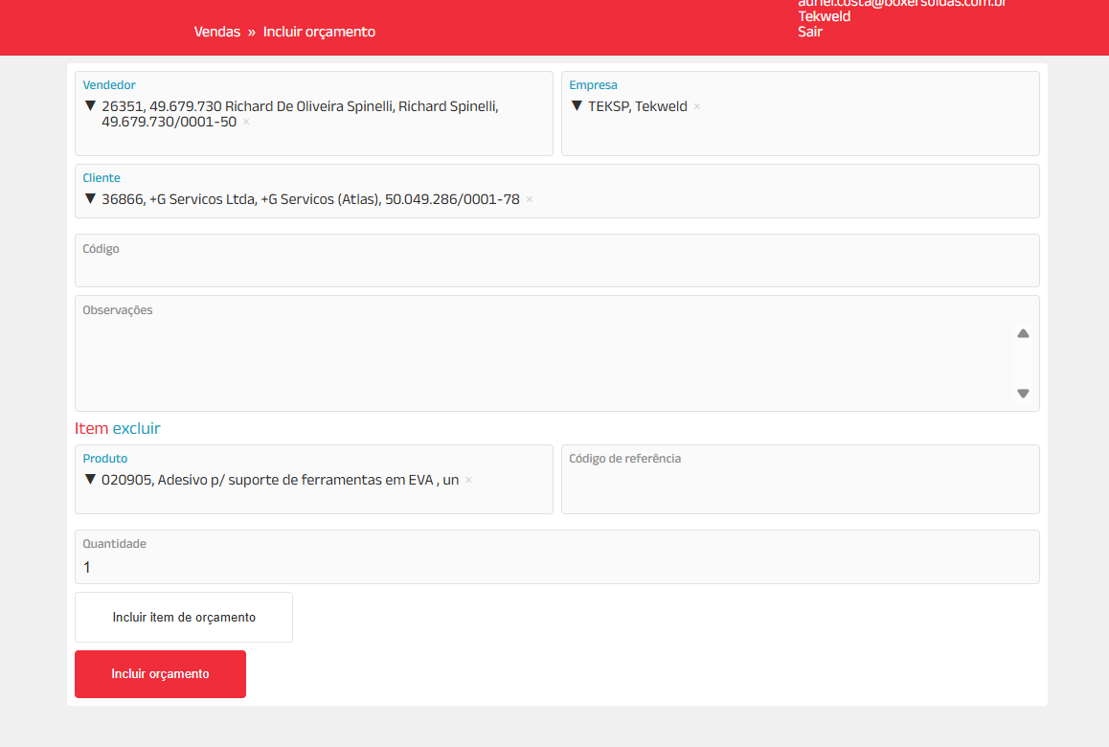
Cashback |  |  |  |  |  |  | incluir o BMAX cashback como um campo no ZEN (algum botão para clicar e ficar visível para depois rastrear os pedidos que foram totalmente ou parciais com o uso do mesmo)

CASHBACK | Abatido em compras e/ou revertido em qualquer produto Boxer Soldas. (Sem prazo de uso do mesmo)
 | O Cashback deverá ser no máximo 40% da compra. Exemplo: compra de 20.000$ = 8.000$ resgatados

 | Assim que a revenda clicar em usar caschback no portal, deverá infomar o valor do cashback a ser utilizado e é disparado um e-mail ao representante comercial, onde o mesm

